績效看板
GO
 | IMRV 點數 & 片數看板 |  |  |  |  |  |  | FMAC 點數 & 片數看板
日 | 姓名 |  | 梁愛蘭 | 郭惠濨 | 莊婷喬 |  | 日 | 姓名
 | 13:05:00 | 片數 | 455 | 589 | 298 |  |  | 13:05:00 | 片數
 |  | 點數 | 9689 | 27270 | 5583 |  |  |  | 點數
 |  | 達成率 | 49.51% | 91.21% | 44.67% |  |  |  | 達成率
 |  | 當站工時 | 5.10 | 4.77 | 3.48 |  |  |  | 當站工時
 |  | Target(點數) | 19568.62 | 29898.46 | 12497.08 |  |  |  | Target(片數)
IMRV 點數 & 片數看板
 | 點數 | 達成率 | Target(點數)
梁愛蘭 | 9689 | 49.51% | 19568.62
郭惠濨 | 27270 | 91.21% | 29898.46
莊婷喬 | 5583 | 44.67% | 12497.08
FMAC 點數 & 片數看板
 | 片數 | 達成率 | Target(片數)

 |  | 7:30~13:05 | 郭惠濨 ※ IMRV達成率『第一名』※ |  |  |  |  |  | 7:30~13:05 | ※ FMAC達成率『第一名』※

 |  | 7:30~13:05 | 梁愛蘭 莊婷喬 ※ IMRV達成率『未達』,加油喔 ※ |  |  |  |  |  | 7:30~13:05 | ※ FMAC達成率『未達』,加油喔 ※
 |  |  |  |  |  |  |  |  |  |  | D:\Working Time\2020-10-04 ExportData.csv

 | INK 點數 & 片數看板 |  |  |  |  |  |  | RVRP 點數 & 片數看板
日 | 姓名 |  | 鄭宜婷 |  |  |  | 日 | 姓名
 | 13:05:00 | 片數 | 170 |  |  |  |  | 13:05:00 | 片數
 |  | 點數 | 380 |  |  |  |  |  | 點數
 |  | 達成率 | 106.50% |  |  |  |  |  | 達成率
 |  | 當站工時 | 4.73 |  |  |  |  |  | 當站工時
 |  | Target(點數) | 356.80 |  |  |  |  |  | Target(片數)
INK 點數 & 片數看板
 | 點數 | 達成率 | Target(點數)
鄭宜婷 | 380 | 106.50% | 356.80
RVRP 點數 & 片數看板
 | 點數 | 達成率 | Target(片數)

 |  | 7:30~13:05 | 鄭宜婷 ※ INK達成率『第一名』※ |  |  |  |  |  | 7:30~13:05 | ※ RVRP達成率『第一名』※

 |  | 7:30~13:05 | ※ INK達成率『未達』,加油喔 ※ |  |  |  |  |  | 7:30~13:05 | ※ RVRP達成率『未達』,加油喔 ※

 |  | 總績效看板
 | >1.5H | IMRV | INK | FMAC | RVRP | 總績效
 | 梁愛蘭 | 49.51% |  |  |  | 49.51%
 | 郭惠濨 | 91.21% |  |  |  | 91.21%
 | 莊婷喬 | 44.67% |  |  |  | 44.67%
 | 鄭宜婷 |  | 106.50% |  |  | 106.50%

總績效看板
 | 總績效
梁愛蘭 | 49.51%
郭惠濨 | 91.21%
莊婷喬 | 44.67%
鄭宜婷 | 106.50%

平均P點計算
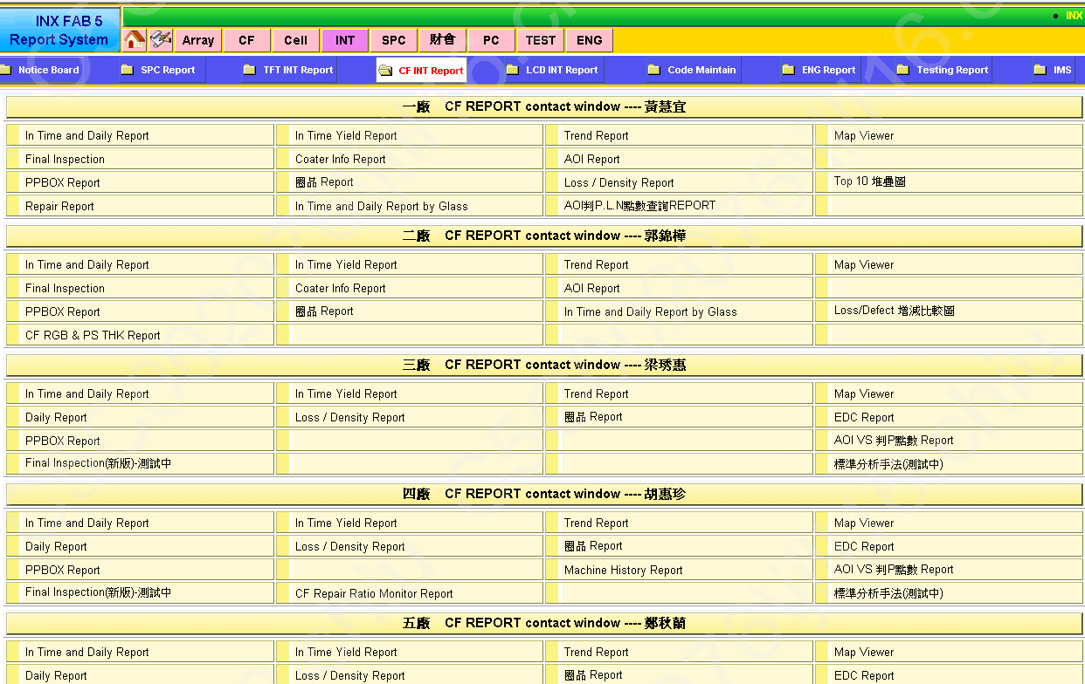

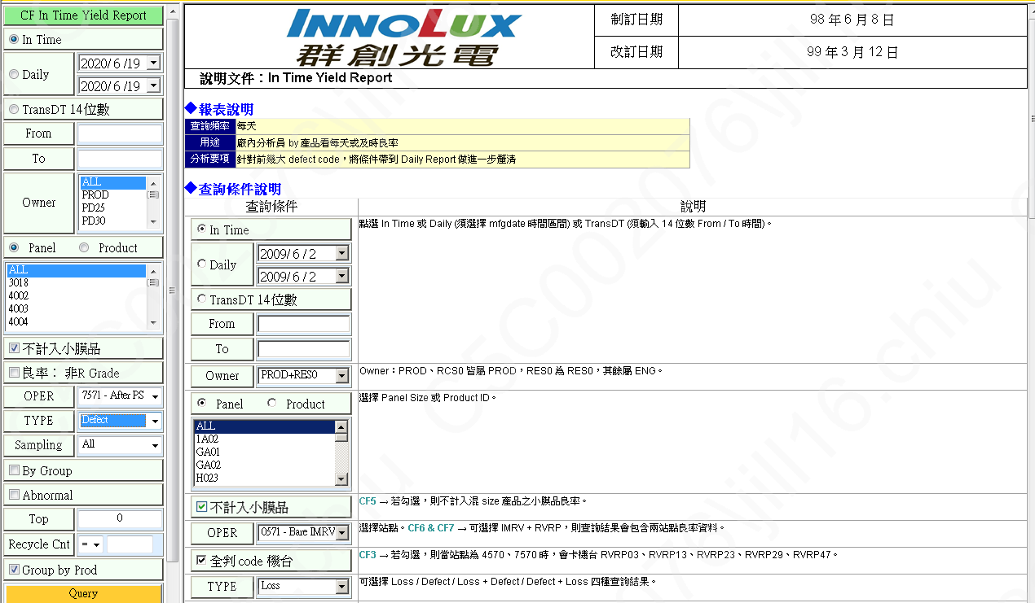
選擇7571 RUN貨日期

選擇7571 RUN貨日期
TYPE選擇Defect

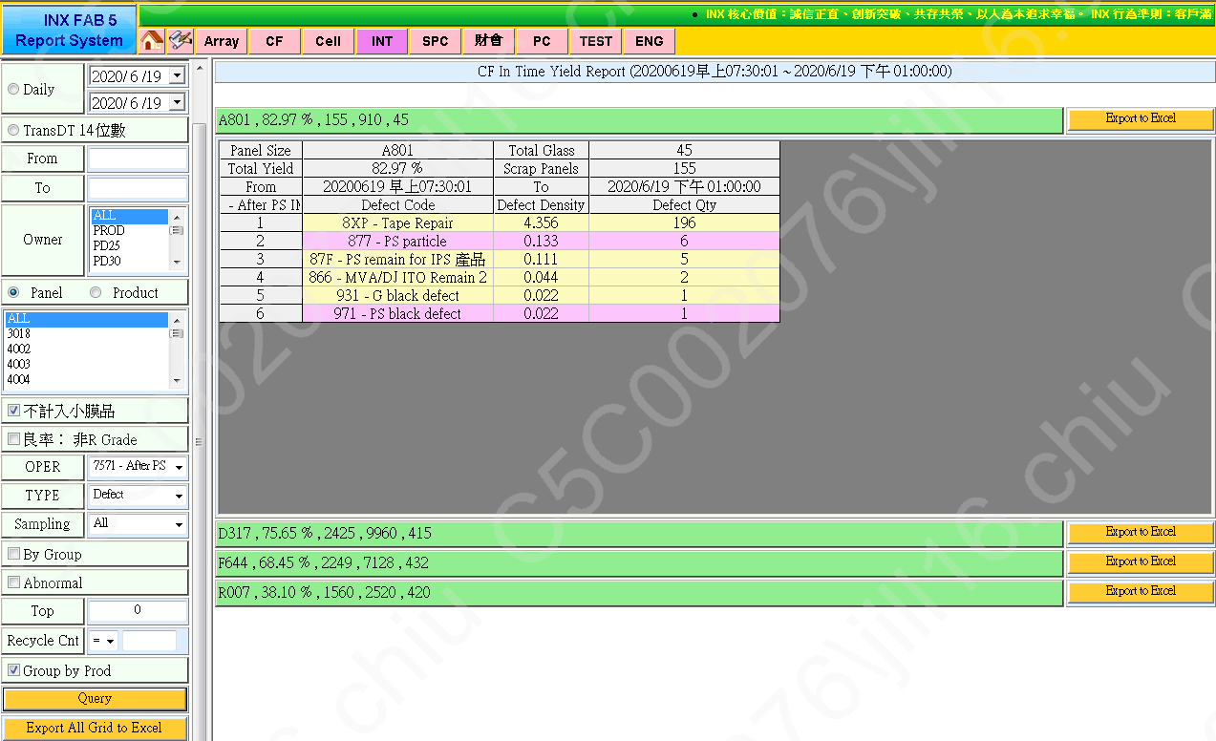

滙出Execl

Panel Size | A801 | Total Panels | 910 | Total Glass | 45
Total Yield | 82.97% | Scrap Panels | 155
From | 20200619 早上07:30:01 | To | 2020/6/19 下午 01:00:00
7571 - After PS IMRV | Defect Code | Loss Yield | Defect Density | Loss Qty | Defect Qty
1 | 8XP - Tape Repair | 15.38% | 4.356 | 140 | 196
2 | 877 - PS particle | 0.66% | 0.133 | 6 | 6
3 | 87F - PS remain for IPS 產品 | 0.55% | 0.111 | 5 | 5
4 | 866 - MVA/DJ ITO Remain 2 | 0.11% | 0.044 | 1 | 2
5 | 499 - Other | 0.11% | 0 | 1 | 0
6 | 931 - G black defect | 0.11% | 0.022 | 1 | 1
7 | 971 - PS black defect | 0.11% | 0.022 | 1 | 1
 |  |  |  |  | 211

Defect Qty(8XX+5XX+9XX)加總/片數=每片平均P點
4.69

